租金
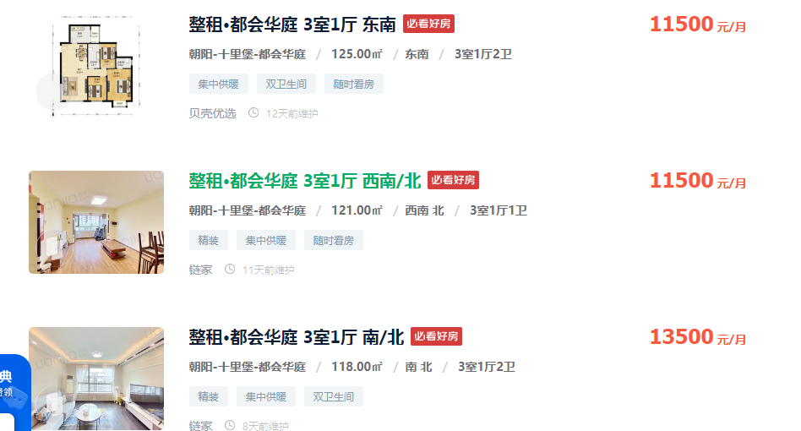
125 | 11500 | 92
121 | 11500 | 95.041322314
118 | 13500 | 114.40677966
93.07 | 8800 | 94.552487375
104 | 8300 | 79.807692308

148.39 | 95 | 14097.05

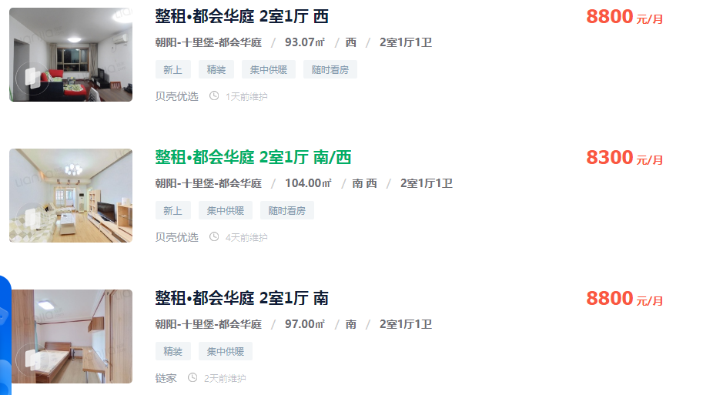

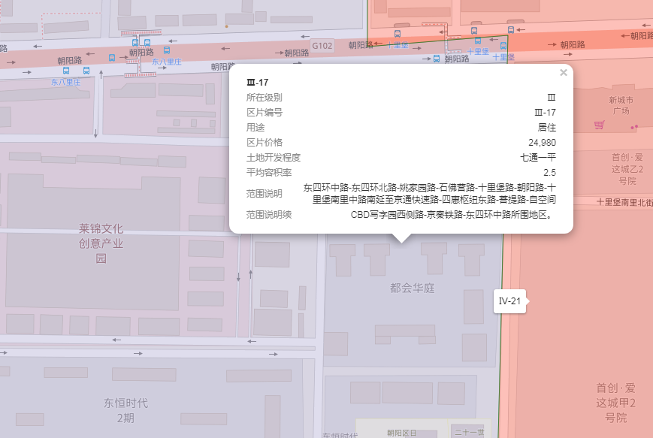

出售
序号 | 协议号 | 委托方 | 区县 | 房屋坐落 | 物业名称 | 勘察人 | 产权性质 | 建筑面积 | 房屋用途 | 总层数 | 所在楼层 | 产权年代 | 现场年代 | 证明年代 | 土地证号 | 成交单价 | 评估单价 | 评估总价 | 估价时点 | 朝向
案例1 | 2022-3-02829-RB | 王伟 | 北京市朝阳区 | 十里堡甲3号院5号楼5层06B | 都会华庭 | 李维琛 | 商品房 | 120.85 | 住宅 | 30（-03） | 5 | 2001 | -- | -- | -- | 56765 | 55193 | 6670074 | 2022-02-08 | 西 南
4 | 2021-3-39839-RB | 刘正昱、贾翔 | 北京市朝阳区 | 十里堡甲3号6号楼09B | 都会华庭 | 苗树广 | 商品房 | 119.85 | 住宅 | 21（-3） | 8 | 2001 | -- | -- | 京市朝私国用（2007出）第0003084号 | 57572 | 54226 | 6498986 | 2022-02-13 | 东 南
案例3 | 2022-3-17936-RB | 周倩 | 北京市朝阳区 | 十里堡甲3号院6号楼12层15A | 都会华庭 | 李梦阳 | 商品房 | 153.22 | 住宅 | 21 | 12 | 2001 | -- | -- | 京朝私国用（2009出）第0600403号 | 53518 | 50830 | 7788173 | 2022-06-15 | 南北 东
案例2 | 2022-3-09409-RB | 袁野 | 北京市朝阳区 | 十里堡甲3号院10号楼1层01A | 都会华庭 | 苗树广 | 商品房 | 144.65 | 住宅 | 13（-02） | 1 | -- | 2006 | -- | -- | 56135 | 54899 | 7941140 | 2022-03-24 | 南北
 |  |  |  |  |  |  |  |  |  |  |  |  | 73%

2022-3-02829-RB |  |  |  |  |  |  |  |  |  |  |  |  | 2022-3-09409-RB
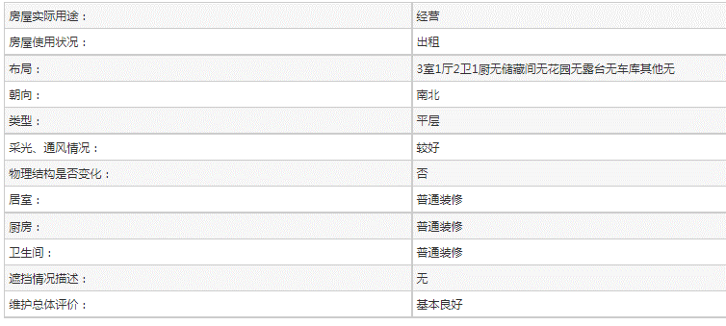
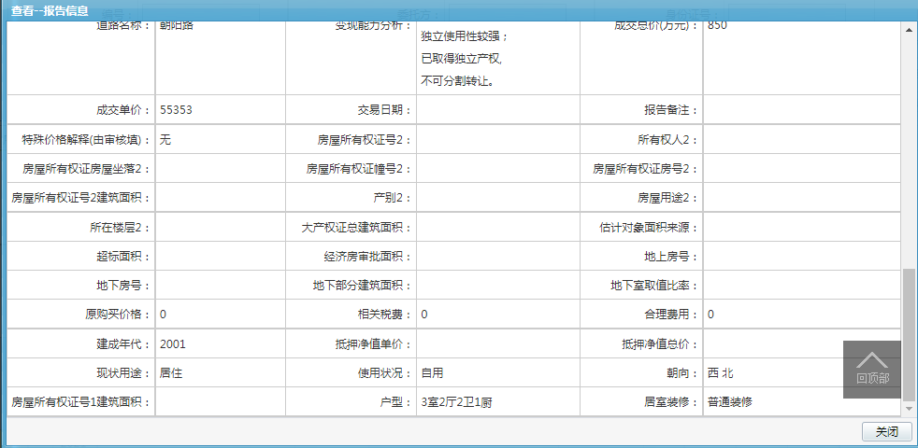
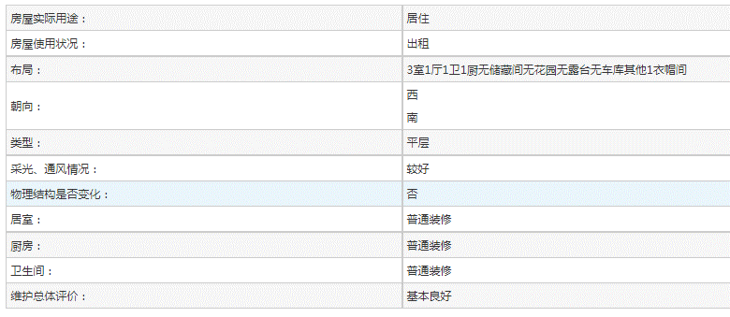

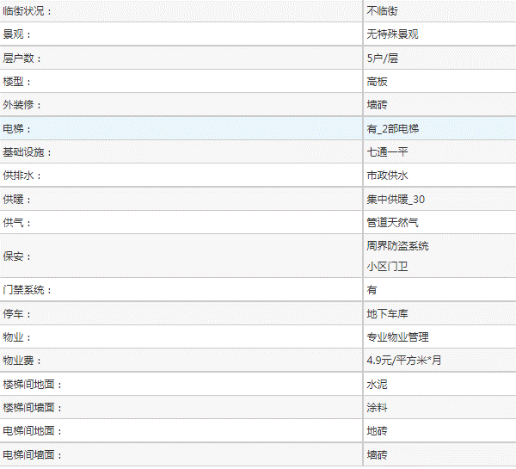

2021-3-39839-RB
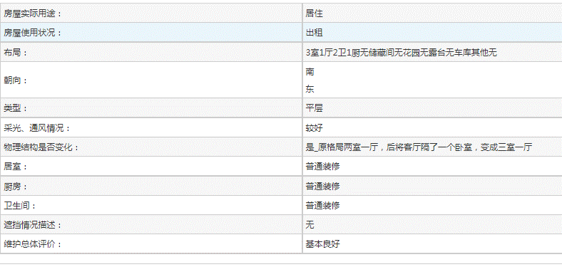

2022-3-17936-RB
